상품제안서
PGA 3단엠보선염바이어스완자+130g타올 세트 | 상품코드: F17097

 |  |  |  |  |  |  | 02-412-0044 | www.easy1.co.kr
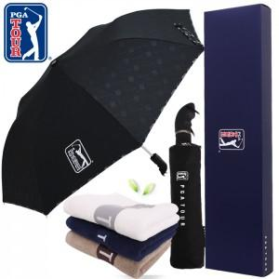

【상세/제작정보】 | * 타올자수인쇄 별도문의

【인쇄/포장옵션】 | 실크, 원단 / 쇼핑백

【공급단가】 | 수량 | 100~ | 300~ | 500~ | 1,000~ | 3,000~
*VAT별도 | 단가 | 14,700원 | 14,450원 | 14,070원 | 13,820원 | 13,450원

【상품 URL】 | https://easy1.co.kr:443/src/goods_detail.php?gdno=17097

